T_FACTORES
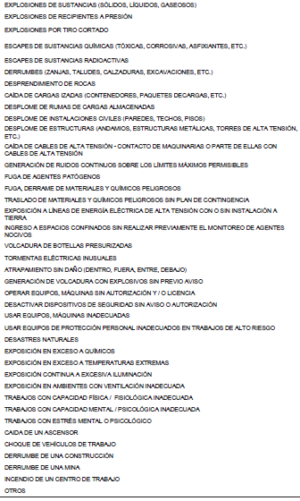
 |  | TABLA DE FACTORES CLAVES |  |  |  |  |  |  |  |  |  |  |  |  |  | TABLA DE FACTORES CLAVES

RG | TIPO DE RÉGIMEN | TA | TIPO DE ACCIDENTE | PC | PARTE LESIONADA | TL | TIPO DE LESION |  | FL | FUENTE DE LESION |  | AsE | ACTOS SUBESTANDAR | CsE | CONDICIONES SUBESTANDAR | FP | FACTORES PERSONALES | FT | FACTORES DE TRABAJO | Evento: |  | Gravedad del accidente: | Grado del accidente:
01 | Común | 01 | No hubo lesión | 01 | No hubo lesión | 01 | No hubo lesión |  | 01 | No hubo lesión |  | 01 | No hubo acto inseguro | 01 | No hubo condición insegura | 01 | No existieron factores personales | 01 | No hubo factores de trabajo | Accidente |  | Leve | Total temporal
02 | 21*7 | 02 | Atrapado contra / por | 02 | Región craneana | 02 | Amputación |  | 02 | Cajas, cilindros, contenedores |  | 02 | Manipuló equipo en movimiento/ energizado/ presurizado | 02 | Falta de orden y limpieza | 02 | Capacidad física inadecuada | 02 | Planeamiento inadecuado | Incidente peligroso |  | Incapacitante | Parcial temporal
03 | 28*7 | 03 | Golpeado contra / por | 03 | Ojos | 03 | Asfixia |  | 03 | Productos químicos (sólidos, liqui, gas) |  | 03 | No usó equipo protector disponible | 03 | Protección personal inadecuada | 03 | Capacidad mental inadecuada | 03 | Supervisión inadecuada | Incidente |  | Mortal | Parcial permanente
04 | 35*7 | 04 | Cortado o punzado por | 04 | Boca | 04 | Quemadura (calor) |  | 04 | Llama, humo, explosión, vapor |  | 04 | No cumplió procedimiento o método establecido | 04 | Excavaciones sin protección | 04 | Tensión mental o psicológica | 04 | Procedimientos de trabajo INEXISTENTES | Otro |  | - | Total permanente
05 | 5*2 | 05 | Caída al mismo nivel | 05 | Cara | 05 | Quemadura (química) |  | 05 | Herramientas de mano |  | 05 | Falta de atención | 05 | Accesos inadecuados | 05 | Carencia de conocimientos | 05 | Procedimientos de trabajo INADECUADAS |  |  |  | -
06 | 6*1 | 06 | Caída a distinto nivel | 06 | Hombros | 06 | Concusión (TEC) |  | 06 | Herramientas energizadas (aire, electricidad) |  | 06 | Jugando en el trabajo | 06 | Escaleras portátiles o rampas sub estándares | 06 | Falta de habilidad | 06 | Procedimientos de trabajo NO DIFUNDIDAS | Turno
07 | Otro | 07 | Contacto con corriente eléctrica | 07 | Brazos | 07 | Contusión (piel intacta) |  | 07 | Maquinaria de elevación e izamiento |  | 07 | Actuó bajo los efectos de alcohol o drogas | 07 | Andamios y plataformas sub estándares | 07 | Motivación inapropiada | 07 | Compra de equipos inadecuados / de mala calidad | Día | D
08 | N.A. | 08 | Contacto con temperaturas extremas | 08 | Manos | 08 | Cortadura, abrasión, puntura (herida) |  | 08 | Escaleras, plataformas, andamios |  | 08 | Uso inapropiado de equipos o herramientas | 08 | Herramientas y equipos en mal estado / sin guardas | 08 | Otros : | 08 | Mantenimiento o almacenamiento inadecuado | Tarde | T
 |  | 09 | Contacto con sustancias peligrosas o nocivas | 09 | Tronco | 09 | Dermatitis |  | 09 | Maquinaria en movimiento |  | 09 | Uso inapropiado de manos / partes del cuerpo | 09 | Perimetro de losas / aberturas en pisos, sin protección | 09 | No investigado | 09 | Ausencia de prendas o equipos de protección | Noche | N
 |  | 10 | Inhalación o ingestión de sustancias peligrosas | 10 | Abdomen | 10 | Dislocación |  | 10 | Partículas volantes |  | 10 | Caso omiso de avisos de prevención | 10 | Instalaciones eléctricas en mal estado, sin protección necesaria |  |  | 10 | Falta de capacitación |  |  | Clasificación del Evento: | ESTADO_IMPLEM
 |  | 11 | Penetración de cuerpo extraño en ojo | 11 | Pierna | 11 | Fractura |  | 11 | Materiales de construcción |  | 11 | Puso inoperativos los dispositivos de seguridad | 11 | Vehículos y maquinaria rodante sub estándares |  |  | 11 | Otros : | Sexo |  | A. Leve | PENDIENTE
 |  | 12 | Accidente vehicular | 12 | Tobillo | 12 | Shock eléctrico |  | 12 | Vehículos motorizados |  | 12 | Operó el equipo a velocidad insegura | 12 | Equipos sub estándares o inadecuados |  |  | 12 | No investigado | Masculino | M | A. Incapacitante | EN PROCESO
UN | Unidad de Negocio | 13 | Radiación (luz / calor) | 13 | Pie | 13 | Congelamiento |  | 13 | Sobresfuerzo |  | 13 | Tomó posiciones o posturas inseguras | 13 | Falta de señalización / señalización inadecuada |  |  |  |  | Femenino | F | A. Mortal | CERRADA
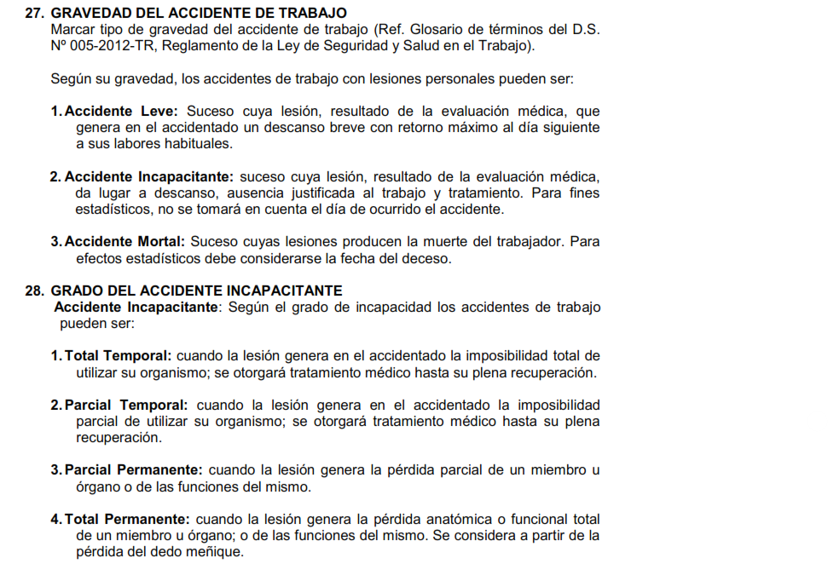
1 | Infraestructura Vial | 14 | Picadura o mordedura de animal | 14 | Partes múltiples | 14 | Conjuntivitis química |  | 14 | Otros : |  | 14 | Errores de manejo u operación | 14 | Desgaste o ruptura |  |  |  |  |  |  | Incidente peligroso
2 | Obras Civiles | 15 | Otros : | 15 | Otros : | 15 | Agotamiento por calor |  | 15 | No investigado |  | 15 | Colocó, mezcló o combinó en forma insegura | 15 | Riesgo ambiental |  |  |  |  |  |  | Incidente
3 | Equipos | 16 | No investigado | 16 | No investigado | 16 | Inflamación articulaciones, tendones |  |  |  |  | 16 | Usó equipo o herramientas en mal estado | 16 | Otros : |  |  |  |  |  |  | Otro | EFICACIA
4 | Edificaciones |  |  |  |  | 17 | Envenenamiento |  |  |  |  | 17 | Realizó trabajo sin la capacitación necesaria | 17 | No investigado |  |  |  |  |  |  |  | SI
5 | Concesiones |  |  |  | Dia de la Semana | 18 | Lesiones múltiples |  |  |  |  | 18 | Con somnolencia |  |  |  |  |  |  |  |  |  | NO
6 | - |  |  |  | Lunes | 19 | Otros |  |  |  |  | 19 | Otros
 |  |  |  |  | Martes | 20 | Contusión |  |  |  |  | 20 | No investigado |  |  |  |  |  |  |  |  |  | ESTADO
 |  |  |  |  | Miércoles | 21 | Laceración |  |  |  |  | - |  |  |  |  |  |  |  |  |  |  | RALIZADA
 | Categoría |  |  |  | Jueves | 22 | No investigado |  |  |  |  |  |  |  |  |  | - |  |  |  |  |  | PENDIENTE
 | General |  |  |  | Viernes |  |  |  |  |  |  |  |  |  |  |  |  |  |  |  |  |  | EJECUCIÓN
 | Peón |  |  |  | Sábado
 | Oficial |  |  |  | Domingo
 | Operario
 | Op. Equipo Mediano
 | Op. Equipo Pesado
 | Op. Equip. Electromecanico
 |  |  |  |  | TABLA DE ANÁLISIS DEL SUCESO
 | Tipo de Contrato
 | Regimen construcción civil |  |  |  | SEVERIDAD |  | RIESGO POTENCIAL |  |  |  |  |  | RIESGO RESIDUAL
 | Empleado |  |  | 1 | MÍNIMO |  | BAJO | 01-09 |  |  | 01-09 |  | BAJO
 |  |  |  | 2 | MENOR |  | MEDIO | 10-30 |  |  | 10-30 |  | MEDIO
 |  |  |  | 3 | MEDIO |  | ALTO | 31-96 |  |  | 31-96 |  | ALTO
 |  |  |  | 4 | SIGNIFICATIVO |  | RIESGO NO EVALUADO |  |  |  |  |  | RIESGO NO EVALUADO
 |  |  |  | 5 | SEVERO
 |  |  |  | 6 | CATASTRÓFICO

TABLA_SCAT
